Bibliographie
RÉFÉRENCES BIBLIOGRAPHIQUES
- CROGUENNEC Y., DIEUSAERT P., 2021, "Les mobilités résidentielles en recul dans le premier et le second degré à la rentrée 2020", Note d'information n°21.26, MENJ-DEPP.
- DELANCE P., VIGNOLLES B., 2017, "Ça déménage ? La mobilité résidentielle et ses déterminants", Insee Référence, éditions 2017.
- DELANCE P., 2018, "11 millions de personnes sont locataires d’un logement social", Insee Première n°1715. - DEPP, 2022, Repères et références statistiques, fiches 3.01, 3.02, 4.01, 4.02, 4.05, 4.08, 10.02, 10.03. - DEPP, 2021, État de l’école, fiches 1, 2, 3, 4. - DEPP, Géographie de l’école, fiches 6, 7, 8, 9 .
- DUQUET-METAYER C., MONSO O., 2019, "Une typologie des communes pour décrire le système éducatif", Note d'information n°19.35, MENJ-DEPP.
- CROGUENNEC Y. 2020, "Les élèves du premier degré à la rentrée 2020", Note d'information, n°20.36, MENJS-DEPP.
- CROGUENNEC Y. 2021, "Les élèves du premier degré à la rentrée 2021", Note d'information, n°21.45, MENJS-DEPP.
- BELLAMY V., BLANCHE É., DIEUSAERT P. , GEORGES E., 2020, "Les élèves du second degré à la rentrée 2020 : moins d’élèves en formations générales et technologiques mais plus en formations professionnelles en lycée", Note d'information, n°20.37, MENJS-DEPP.
- BÉRUT T., BLANCHE É., DAUPHIN L., DIEUSAERT P. , 2021, "Les élèves du second degré à la rentrée 2021 : des effectifs stables avec moins de collégiens et davantage de lycéens", Note d'information, n°21.46, MENJS-DEPP.
- HARAN L., GARNIER M. (sous la direction de BACCAÏNI B.), 2018, "Les mobilités résidentielles en France - tendances et impacts territoriaux", Rapport 2018, Observatoire des territoires.
- LOUCHART P., BEAUFILS S., BIDOUX P-É., CHOMETON É., LOSIE J., 2018, "Les tensions sur l’immobilier freinent les déménagements en Île-de-France", IAU Île-de-France, Insee, Note rapide n°767.

Réf : Note d'Information, n° 22.25. DEPP

Figure 1a
1a– Mobilité résidentielle parmi les élèves du premier degré, en formation en collège, ou en seconde, par niveau (en %)
 | 2021-2022 | 2020-2021
GS | 6.2 | 5.7
CP | 6.8 | 6.4
CE1 | 6.1 | 5.6
CE2 | 5.7 | 5.4
CM1 | 5.5 | 5.2
CM2 | 5.4 | 5.2
6e | 9.6 | 9.1
5e | 5.8 | 5.3
4e | 5.9 | 5.4
3e | 5.8 | 5.2 | 5.247649148 | 5.7760122126
Seconde | 7.1 | 6.6 | 7.8571518612 | 8.4359972237
Taux de mobilité :
2021-2022 : 6,0 %
2020-2021 : 5,6 %
Taux de mobilité :
2021-2022 : 6,7 %
2020-2021 : 6,2 %
Taux de mobilité :
2021-2022 : 6,8 %
2020-2021 : 6,3 %
Seconde
Taux de mobilité :
2021-2022 : 7,4 %
2020-2021 : 6,9 %

Lecture : à la rentrée 2021, 6,0 % des élèves du premier degré et 6,8 % des élèves en formation en collège ou en seconde ont changé de commune de résidence par rapport à la rentrée précédente, contre respectivement 5,6 % et 6,3 % à la rentrée 2020.
Champ : élèves inscrits dans le premier degré en grande section ou en élémentaire, en formation en collège (hors Segpa) ou en seconde France entière, secteurs public et privé sous contrat dans des établissements sous tutelle du MENJ.
Source : DEPP.
Réf : Note d'Information, n° 22.25. DEPP

 | MS | GS | CP | CE1 | CE2 | CM1 | CM2 | 6e | 5e | 4e | 3e | Seconde
2019-2020 |  | 5.2 | 6.3 | 5.2 | 5.1 | 4.9 | 4.8 | 9.3 | 4.5 | 4.4 | 4.4 | 4.8
2020-2021 |  | 5.7 | 6.4 | 5.6 | 5.4 | 5.2 | 5.2 | 9.1 | 5.3 | 5.4 | 5.2 | 6.6
2021-2022 |  | 6.2 | 6.8 | 6.1 | 5.7 | 5.5 | 5.4 | 9.6 | 5.8 | 5.9 | 5.8 | 7.1
2019-2020 |  |  |  |  |  |  |  |  |  |  | 4.4 | 6.0
2020-2021 |  |  |  |  |  |  |  |  |  |  | 5.2 | 7.9
2021-2022 |  |  |  |  |  |  |  |  |  |  | 5.8 | 8.4

Figure 1b web
1b – Mobilité résidentielle parmi les élèves en formation en collège ou en seconde, par niveau et origine sociale (en %)

Lecture : à la rentrée 2021, 6,8 % des élèves en formation en collège ou en seconde ont changé de commune de résidence par rapport à la rentrée précédente, contre 6,3 % à la rentrée 2020.
Champ : élèves en formation en collège (hors Segpa) ou en seconde, secteur public et privé sous contrat dans des établissements sous tutelle du MENJ.
Source : DEPP.
Réf : Note d'Information, n° 22.25. DEPP

Année Scolaire en cours | 2019-2020 | 2020-2021 | 2021-2022
Ensemble | 5.5 | 6.3 | 6.8
Très favorisée | 5.0 | 5.7 | 6.2
Favorisée | 5.0 | 5.9 | 6.4
Intermédiaire | 5.7 | 6.6 | 7.2
Défavorisée | 5.8 | 6.8 | 7.1

Compl Figure 1b web
 |  |  | Compl 1b – Mobilité résidentielle parmi les élèves en formation en collège ou en seconde, par niveau et origine sociale (en %)
 |  | Taux de mobilité
Niveau scolaire | Catégorie sociale | 2021-2022
Ensemble | Ensemble | 6.8
 | Très favorisée | 6.2
 | Favorisée | 6.4
 | Intermédiaire | 7.2
 | Défavorisée | 7.1
Sixième | Ensemble | 9.6
 | Très favorisée | 9.3
 | Favorisée | 9.5
 | Intermédiaire | 10.5
 | Défavorisée | 9.2
Cinquième | Ensemble | 5.8
 | Très favorisée | 5.0
 | Favorisée | 5.3
 | Intermédiaire | 6.0
 | Défavorisée | 6.3
Quatrième | Ensemble | 5.9
 | Très favorisée | 5.0
 | Favorisée | 5.3
 | Intermédiaire | 6.2
 | Défavorisée | 6.5
Troisième | Ensemble | 5.8
 | Très favorisée | 4.9
 | Favorisée | 5.3 | Lecture : à la rentrée 2021, 9,3 % des élèves scolarisés en sixième et issus de catégorie sociale très favorisée ont changé de commune de résidence par rapport à la rentrée précédente.
 | Intermédiaire | 6.0 | Champ : Élèves en formation en collège (hors SEGPA) ou en seconde, secteurs public et privé sous contrat dans des établissements sous tutelle du MENJS.
 | Défavorisée | 6.4 | Source : DEPP.
Seconde GT | Ensemble | 7.1 | Réf : Note d'Information, n° 22.25. DEPP
 | Très favorisée | 7.1
 | Favorisée | 6.7
 | Intermédiaire | 7.5
 | Défavorisée | 6.9
Seconde Pro | Ensemble | 8.4
 | Très favorisée | 9.4
 | Favorisée | 8.7
 | Intermédiaire | 8.3
 | Défavorisée | 8.3

Figure 2a web
2a – Mobilité intra et inter-départementale dans le premier degré, par niveau – Rentrées 2019, 2020 et 2021 (en %)
 | Mobilité intra-départementale | Mobilité inter-départementale
2019 | 3.7 | 1.5
2020 | 3.9 | 1.7
2021 | 4.0 | 2.0
2019 | 3.6 | 1.6
2020 | 3.8 | 1.9
2021 | 4.0 | 2.2
2019 | 4.6 | 1.7
2020 | 4.5 | 1.9
2021 | 4.5 | 2.3
2019 | 3.7 | 1.5
2020 | 3.8 | 1.8
2021 | 4.0 | 2.1
2019 | 3.7 | 1.4
2020 | 3.7 | 1.7
2021 | 3.8 | 1.9
2019 | 3.5 | 1.4
2020 | 3.6 | 1.6
2021 | 3.7 | 1.8
2019 | 3.5 | 1.3
2020 | 3.7 | 1.5
2021 | 3.7 | 1.7

Lecture : à la rentrée 2021, 4,0 % des élèves du premier degré ont changé de commune de résidence en restant dans le même département et 2,0 % en quittant le département.
Champ : Élèves inscrits dans le 1er degré en grande section ou en élémentaire, France entière, secteurs public et privé sous contrat.
Source : DEPP.
Réf : Note d'Information, n° 22.25. DEPP

Niveau | Rentrée scolaire | Pas de mobilité | Mobilité inter-départementale | Mobilité intra-départementale
Ensemble | 2019 | 94.8 | 1.5 | 3.7
 | 2020 | 94.4 | 1.7 | 3.9
 | 2021 | 94.0 | 2.0 | 4.0

GS | 2019 | 94.8 | 1.6 | 3.6
 | 2020 | 94.3 | 1.9 | 3.8
 | 2021 | 93.8 | 2.2 | 4.0
CP | 2019 | 93.7 | 1.7 | 4.6
 | 2020 | 93.6 | 1.9 | 4.5
 | 2021 | 93.2 | 2.3 | 4.5
CE1 | 2019 | 94.8 | 1.5 | 3.7
 | 2020 | 94.4 | 1.8 | 3.8
 | 2021 | 93.9 | 2.1 | 4.0
CE2 | 2019 | 94.9 | 1.4 | 3.7
 | 2020 | 94.6 | 1.7 | 3.7
 | 2021 | 94.3 | 1.9 | 3.8
CM1 | 2019 | 95.1 | 1.4 | 3.5
 | 2020 | 94.8 | 1.6 | 3.6
 | 2021 | 94.5 | 1.8 | 3.7
CM2 | 2019 | 95.2 | 1.3 | 3.5
 | 2020 | 94.8 | 1.5 | 3.7
 | 2021 | 94.6 | 1.7 | 3.7

Figure 2b web
2b – Mobilité intra et interrésidentielle dans le second degré, par niveau – Rentrées 2019, 2020 et 2021 (en %)
 | Mobilité intra-départementale | Mobilité inter-départementale
2019 | 3.8 | 1.7
2020 | 4.6 | 1.7
2021 | 4.9 | 1.9
2019 | 7.5 | 1.7
2020 | 7.5 | 1.6
2021 | 7.9 | 1.7
2019 | 2.8 | 1.7
2020 | 3.7 | 1.7
2021 | 3.9 | 1.9
2019 | 2.7 | 1.7
2020 | 3.7 | 1.7
2021 | 4.0 | 1.9
2019 | 2.7 | 1.7
2020 | 3.6 | 1.6
2021 | 3.9 | 1.8
2019 | 3.0 | 1.8
2020 | 4.7 | 1.9
2021 | 4.9 | 2.2
2019 | 4.0 | 2.0
2020 | 5.7 | 2.1
2021 | 6.0 | 2.4

Lecture : à la rentrée 2021, 4,9 % des élèves du second degré ont changé de commune de résidence en restant dans le même département et 1,9 % en quittant le département.
Champ : élèves en formation en collège (hors SEGPA) ou en seconde, secteurs public et privé sous contrat dans des établissements sous tutelle du MENJ.
Source : DEPP.
Réf : Note d'Information, n° 22.25. DEPP

Niveau | Rentrée scolaire | Pas de mobilité | Mobilité intra-départementale | Mobilité inter-départementale
Ensemble | 2019 | 94.5 | 3.8 | 1.7
 | 2020 | 93.7 | 4.6 | 1.7
 | 2021 | 93.2 | 4.9 | 1.9

Sixieme | 2019 | 90.7 | 7.5 | 1.7
 | 2020 | 90.9 | 7.5 | 1.6
 | 2021 | 90.4 | 7.9 | 1.7
Cinquieme | 2019 | 95.5 | 2.8 | 1.7
 | 2020 | 94.7 | 3.7 | 1.7
 | 2021 | 94.2 | 3.9 | 1.9
Quatrieme | 2019 | 95.6 | 2.7 | 1.7
 | 2020 | 94.6 | 3.7 | 1.7
 | 2021 | 94.1 | 4.0 | 1.9
Troisieme | 2019 | 95.6 | 2.7 | 1.7
 | 2020 | 94.8 | 3.6 | 1.6
 | 2021 | 94.2 | 3.9 | 1.8
Seconde GT | 2019 | 95.2 | 3.0 | 1.8
 | 2020 | 93.4 | 4.7 | 1.9
 | 2021 | 92.9 | 4.9 | 2.2
Seconde Pro | 2019 | 94.0 | 4.0 | 2.0
 | 2020 | 92.1 | 5.7 | 2.1
 | 2021 | 91.6 | 6.0 | 2.4

Compl Figure 2b web
Compl 2b – Mobilité intra et interrésidentielle dans le second degré, par origine sociale – Rentrées 2019, 2020 et 2021 (en %)
 | Mobilité intra-départementale | Mobilité inter-départementale
2019 | 3.8 | 1.7
2020 | 4.6 | 1.7
2021 | 4.9 | 1.9
2019 | 3.4 | 1.7
2020 | 4.0 | 1.6
2021 | 4.4 | 1.9
2019 | 3.7 | 1.4
2020 | 4.5 | 1.4
2021 | 4.8 | 1.6
2019 | 4.0 | 1.8
2020 | 4.9 | 1.7
2021 | 5.2 | 2.0
2019 | 3.9 | 1.9
2020 | 4.9 | 1.8
2021 | 5.1 | 2.0

Lecture : à la rentrée 2021, 4,4 % des élèves du second degré issus de catégorie sociale très favorisée ont changé de commune de résidence en restant dans le même département et 1,9 % en quittant le département.
A la rentrée 2020, 4,0 % avaient changé de commune de résidence en restant dans le même département et 1,6 % en quittant le département.
Champ : élèves en formation en collège (hors SEGPA) ou en seconde, secteurs public et privé sous contrat dans des établissements sous tutelle du MENJ.
Source : DEPP.
Réf : Note d'Information, n° 22.25. DEPP

Niveau | Rentrée scolaire | Pas de mobilité | Mobilité intra-départementale | Mobilité inter-départementale
Ensemble | 2019 | 94.5 | 3.8 | 1.7
 | 2020 | 93.7 | 4.6 | 1.7
 | 2021 | 93.2 | 4.9 | 1.9

Très favorisée | 2019 | 95.0 | 3.4 | 1.7
 | 2020 | 94.3 | 4.0 | 1.6
 | 2021 | 93.8 | 4.4 | 1.9
Favorisée | 2019 | 95.0 | 3.7 | 1.4
 | 2020 | 94.1 | 4.5 | 1.4
 | 2021 | 93.6 | 4.8 | 1.6
Intermédiaire | 2019 | 94.3 | 4.0 | 1.8
 | 2020 | 93.4 | 4.9 | 1.7
 | 2021 | 92.8 | 5.2 | 2.0
Défavorisée | 2019 | 94.2 | 3.9 | 1.9
 | 2020 | 93.2 | 4.9 | 1.8
 | 2021 | 92.9 | 5.1 | 2.0

Figure 3a - Carte intra
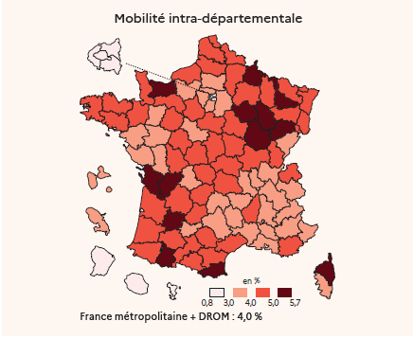
 |  |  |  | 3a – Mobilité intra-départementale dans le premier degré par département de résidence à la rentrée 2020
Code département de résidence à la rentrée 2020 | Libellé département | Taux de mobilité intra-départementale par département de résidence à la rentrée 2020 | Taux de mobilité totale par département de résidence à la rentrée 2020
01 | Ain | 3.8% | 5.6%
02 | Aisne | 4.9% | 6.9%
03 | Allier | 4.8% | 6.9%
04 | Alpes-de-Haute-Provence | 3.4% | 5.7%
05 | Hautes-Alpes | 3.1% | 5.3%
06 | Alpes Maritimes | 3.7% | 5.1%
07 | Ardèche | 4.1% | 6.5%
08 | Ardennes | 5.5% | 7.1%
09 | Ariège | 4.6% | 7.3%
10 | Aube | 5.7% | 8.1%
11 | Aude | 4.7% | 7.0%
12 | Aveyron | 3.9% | 5.6%
13 | Bouches du Rhone | 3.8% | 5.2%
14 | Calvados | 5.6% | 7.0%
15 | Cantal | 3.7% | 5.6%
16 | Charente | 5.4% | 7.6% | Lecture : 5,6 % des élèves du premier degré qui résidaient dans le Calvados à la rentrée 2020 résident dans une autre commune du département à la rentrée 2021.
17 | Charente-maritime | 5.3% | 7.1% | Champ : élèves inscrits dans le premier degré, France entière, secteurs public et privé sous contrat.
18 | Cher | 4.1% | 6.8% | Source : DEPP.
19 | Corrèze | 4.3% | 6.3% | Réf : Note d'Information, n° 22.25. DEPP
21 | Côte d'or | 5.0% | 6.9%
22 | Côtes d'Armor | 4.1% | 5.4%
23 | Creuse | 4.1% | 6.7%
24 | Dordogne | 5.0% | 7.2%
25 | Doubs | 3.9% | 5.8%
26 | Drome | 3.8% | 6.1%
27 | Eure | 3.9% | 6.1%
28 | Eure et Loir | 4.1% | 6.7%
29 | Finistère | 4.2% | 5.5%
2A | Corse-du-Sud | 3.4% | 4.9%
2B | Haute-Corse | 5.1% | 6.9%
30 | Gard | 3.8% | 5.7%
31 | Haute-Garonne | 4.1% | 5.9%
32 | Gers | 4.4% | 6.9%
33 | Gironde | 4.9% | 6.4%
34 | Hérault | 4.2% | 5.9%
35 | Ille et Vilaine | 4.0% | 5.4%
36 | Indre | 4.3% | 6.8%
37 | Indre-et-Loire | 4.4% | 6.2%
38 | Isère | 4.0% | 5.5%
39 | Jura | 4.3% | 6.1%
40 | Landes | 4.7% | 7.0%
41 | Loir et Cher | 3.5% | 5.3%
42 | Loire | 3.9% | 5.3%
43 | Haute-Loire | 3.9% | 5.5%
44 | Loire Atlantique | 3.7% | 5.0%
45 | Loiret | 4.4% | 6.5%
46 | Lot | 4.3% | 6.5%
47 | Lot et Garonne | 5.7% | 7.9%
48 | Lozère | 3.1% | 5.8%
49 | Maine-et-Loire | 3.4% | 4.8%
50 | Manche | 4.8% | 6.1%
51 | Marne | 4.2% | 6.2%
52 | Haute - Marne | 5.3% | 7.6%
53 | Mayenne | 3.6% | 5.1%
54 | Meurthe-et-Moselle | 5.0% | 6.7%
55 | Meuse | 4.5% | 6.4%
56 | Morbihan | 4.6% | 6.2%
57 | Moselle | 4.7% | 6.0%
58 | Nièvre | 4.8% | 7.4%
59 | Nord | 4.7% | 6.1%
60 | Oise | 3.9% | 6.1%
61 | Orne | 4.5% | 7.3%
62 | Pas-de-Calais | 4.9% | 6.1%
63 | Puy-de-Dôme | 4.4% | 5.8%
64 | Pyrenées Atlantiques | 4.6% | 6.2%
65 | Hautes-Pyrénées | 5.0% | 6.9%
66 | Pyrénées Orientales | 5.2% | 6.6%
67 | Bas-Rhin | 4.3% | 5.3%
68 | Haut-Rhin | 5.0% | 6.0%
69 | Rhône | 4.0% | 6.1%
70 | Haute Saône | 5.2% | 7.4%
71 | Saône et Loire | 4.7% | 6.5%
72 | Sarthe | 4.8% | 6.6%
73 | Savoie | 3.9% | 5.8%
74 | Haute Savoie | 4.1% | 5.5%
75 | Paris | 2.6% | 6.8%
76 | Seine-maritime | 4.7% | 6.1%
77 | Seine et Marne | 3.6% | 6.3%
78 | Yvelines | 3.1% | 6.0%
79 | Deux-Sèvres | 3.8% | 5.6%
80 | Somme | 4.7% | 6.2%
81 | Tarn | 4.5% | 6.1%
82 | Tarn-et-Garonne | 3.7% | 6.0%
83 | Var | 4.2% | 5.9%
84 | Vaucluse | 3.7% | 5.6%
85 | Vendée | 3.3% | 4.6%
86 | Vienne | 4.2% | 6.0%
87 | Haute vienne | 3.8% | 5.4%
88 | Vosges | 4.8% | 6.5%
89 | Yonne | 4.8% | 7.0%
90 | Territoire de Belfort | 4.2% | 7.1%
91 | Essonne | 3.5% | 6.3%
92 | Hauts de Seine | 1.8% | 6.1%
93 | Seine-Saint Denis | 2.2% | 5.3%
94 | Val-de-Marne | 2.1% | 5.8%
95 | Val d'Oise | 3.0% | 5.9%
971 | Guadeloupe | 3.7% | 5.7%
972 | Martinique | 3.9% | 6.7%
973 | Guyane | 2.9% | 5.2%
974 | Réunion | 2.9% | 4.2%
976 | Mayotte | 0.8% | 2.9%
Ensemble métropole + DROM |  | 4.0% | 6.0%
Lecture : 5,6 % des élèves du premier degré qui résidaient dans le Calvados à la rentrée 2020 résident dans une autre commune du département à la rentrée 2021.
Champ : Elèves inscrits dans le 1er degré, France entière, secteurs public et privé sous contrat.
Source : MENJS-DEPP.
Réf : Note d'information n° 22.25 ©DEPP

Figure 3a - Carte inter
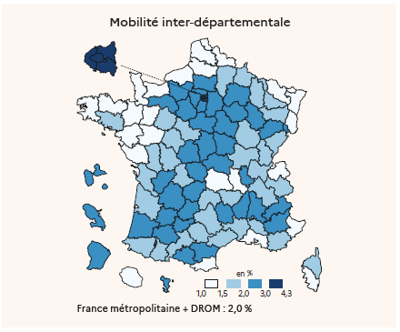
 |  |  | 3a bis – Mobilité inter-départementale dans le premier degré par département de résidence à la rentrée 2020
Code département de résidence à la rentrée 2020 | Libellé département | Taux de mobilité inter-départementale par département de résidence à la rentrée 2020
01 | Ain | 1.8%
02 | Aisne | 2.0%
03 | Allier | 2.1%
04 | Alpes-de-Haute-Provence | 2.3%
05 | Hautes-Alpes | 2.2%
06 | Alpes Maritimes | 1.4%
07 | Ardèche | 2.4%
08 | Ardennes | 1.6%
09 | Ariège | 2.7%
10 | Aube | 2.3%
11 | Aude | 2.3%
12 | Aveyron | 1.6%
13 | Bouches du Rhone | 1.4%
14 | Calvados | 1.4%
15 | Cantal | 1.9% | Lecture : 1,4 % des élèves du premier degré qui résidaient dans le Calvados à la rentrée 2020 résident dans une commune d'un autre département à la rentrée 2021.
16 | Charente | 2.2% | Champ : élèves inscrits dans le premier degré, France entière, secteurs public et privé sous contrat.
17 | Charente-maritime | 1.8% | Source : DEPP.
18 | Cher | 2.8% | Réf : Note d'Information, n° 22.25. DEPP
19 | Corrèze | 2.0%
21 | Côte d'or | 1.8%
22 | Côtes d'Armor | 1.3%
23 | Creuse | 2.6%
24 | Dordogne | 2.2%
25 | Doubs | 1.9%
26 | Drome | 2.3%
27 | Eure | 2.2%
28 | Eure et Loir | 2.7%
29 | Finistère | 1.3%
2A | Corse-du-Sud | 1.5%
2B | Haute-Corse | 1.8%
30 | Gard | 1.9%
31 | Haute-Garonne | 1.8%
32 | Gers | 2.5%
33 | Gironde | 1.5%
34 | Hérault | 1.7%
35 | Ille et Vilaine | 1.4%
36 | Indre | 2.5%
37 | Indre-et-Loire | 1.7%
38 | Isère | 1.5%
39 | Jura | 1.8%
40 | Landes | 2.2%
41 | Loir et Cher | 1.8%
42 | Loire | 1.4%
43 | Haute-Loire | 1.6%
44 | Loire Atlantique | 1.3%
45 | Loiret | 2.1%
46 | Lot | 2.2%
47 | Lot et Garonne | 2.1%
48 | Lozère | 2.7%
49 | Maine-et-Loire | 1.5%
50 | Manche | 1.3%
51 | Marne | 2.0%
52 | Haute - Marne | 2.3%
53 | Mayenne | 1.5%
54 | Meurthe-et-Moselle | 1.7%
55 | Meuse | 1.9%
56 | Morbihan | 1.5%
57 | Moselle | 1.2%
58 | Nièvre | 2.6%
59 | Nord | 1.4%
60 | Oise | 2.2%
61 | Orne | 2.8%
62 | Pas-de-Calais | 1.2%
63 | Puy-de-Dôme | 1.4%
64 | Pyrenées Atlantiques | 1.6%
65 | Hautes-Pyrénées | 1.9%
66 | Pyrénées Orientales | 1.4%
67 | Bas-Rhin | 1.0%
68 | Haut-Rhin | 1.0%
69 | Rhône | 2.1%
70 | Haute Saône | 2.2%
71 | Saône et Loire | 1.7%
72 | Sarthe | 1.8%
73 | Savoie | 1.9%
74 | Haute Savoie | 1.5%
75 | Paris | 4.2%
76 | Seine-maritime | 1.4%
77 | Seine et Marne | 2.7%
78 | Yvelines | 2.8%
79 | Deux-Sèvres | 1.8%
80 | Somme | 1.4%
81 | Tarn | 1.6%
82 | Tarn-et-Garonne | 2.3%
83 | Var | 1.7%
84 | Vaucluse | 1.9%
85 | Vendée | 1.3%
86 | Vienne | 1.8%
87 | Haute vienne | 1.6%
88 | Vosges | 1.7%
89 | Yonne | 2.2%
90 | Territoire de Belfort | 2.9%
91 | Essonne | 2.8%
92 | Hauts de Seine | 4.3%
93 | Seine-Saint Denis | 3.1%
94 | Val-de-Marne | 3.6%
95 | Val d'Oise | 2.9%
971 | Guadeloupe | 2.0%
972 | Martinique | 2.8%
973 | Guyane | 2.3%
974 | Réunion | 1.3%
976 | Mayotte | 2.1%
Ensemble métropole + DROM |  | 2.0%
Lecture : 3,2 % des élèves du premier degré résidant dans l'Ain durant l'année scolaire 2019-2020 ont déménagé dans une autre commune du département à la rentrée 2021 . 1,6 % ont déménagé dans un autre département.
Champ : Elèves inscrits dans le 1er degré, France entière, secteurs public et privé sous contrat.
Source : MENJS-DEPP.
Réf : Note d'information n° 22.25 ©DEPP

Compl Figure 3a - Carte intra_w
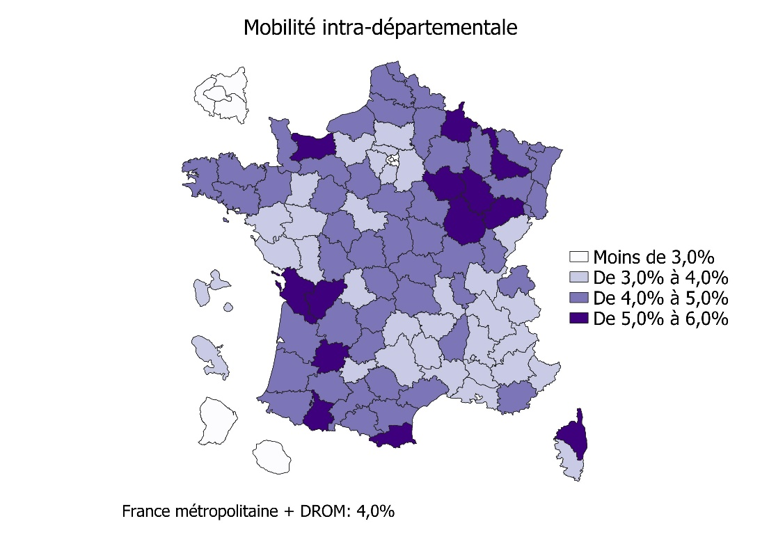
 |  |  |  | Compl 3a – Mobilité intra-départementale dans le premier degré par département de résidence à la rentrée 2021 - Commune d'arrivée
Code département de résidence à la rentrée 2021 | Libellé département | Taux de mobilité intra-départementale par département de résidence à la rentrée 2021 | Taux de mobilité totale par département de résidence à la rentrée 2021
01 | Ain | 3.7% | 6.6%
02 | Aisne | 4.9% | 7.1%
03 | Allier | 4.8% | 7.4%
04 | Alpes-de-Haute-Provence | 3.4% | 7.2%
05 | Hautes-Alpes | 3.1% | 6.3%
06 | Alpes Maritimes | 3.7% | 5.1%
07 | Ardèche | 4.1% | 7.3%
08 | Ardennes | 5.5% | 7.0%
09 | Ariège | 4.6% | 7.8%
10 | Aube | 5.7% | 7.8%
11 | Aude | 4.7% | 8.4%
12 | Aveyron | 3.9% | 6.6%
13 | Bouches du Rhone | 3.8% | 5.2%
14 | Calvados | 5.6% | 7.4%
15 | Cantal | 3.7% | 6.4%
16 | Charente | 5.4% | 8.3% | Lecture : à la rentrée 2021, 5,6 % des élèves du premier degré résidant dans le Calvados résidaient un an auparavant dans une autre commune du département.
17 | Charente-maritime | 5.2% | 8.5% | Champ : élèves inscrits dans le premier degré, France entière, secteurs public et privé sous contrat.
18 | Cher | 4.1% | 7.0% | Source : DEPP.
19 | Corrèze | 4.3% | 7.7% | Réf : Note d'Information, n° 22.25. DEPP
21 | Côte d'or | 5.1% | 6.6%
22 | Côtes d'Armor | 4.1% | 6.8%
23 | Creuse | 4.0% | 7.4%
24 | Dordogne | 4.9% | 8.5%
25 | Doubs | 3.9% | 5.5%
26 | Drome | 3.8% | 6.4%
27 | Eure | 3.9% | 6.8%
28 | Eure et Loir | 4.1% | 6.7%
29 | Finistère | 4.1% | 6.2%
2A | Corse-du-Sud | 3.4% | 5.9%
2B | Haute-Corse | 5.1% | 7.3%
30 | Gard | 3.7% | 6.4%
31 | Haute-Garonne | 4.1% | 5.9%
32 | Gers | 4.3% | 8.2%
33 | Gironde | 4.9% | 6.9%
34 | Hérault | 4.2% | 6.5%
35 | Ille et Vilaine | 4.0% | 5.8%
36 | Indre | 4.2% | 7.1%
37 | Indre-et-Loire | 4.4% | 6.3%
38 | Isère | 4.0% | 5.9%
39 | Jura | 4.3% | 6.6%
40 | Landes | 4.7% | 8.5%
41 | Loir et Cher | 3.5% | 5.9%
42 | Loire | 3.9% | 5.5%
43 | Haute-Loire | 3.8% | 6.3%
44 | Loire Atlantique | 3.7% | 5.4%
45 | Loiret | 4.4% | 6.6%
46 | Lot | 4.2% | 8.0%
47 | Lot et Garonne | 5.7% | 8.4%
48 | Lozère | 3.1% | 6.0%
49 | Maine-et-Loire | 3.3% | 5.2%
50 | Manche | 4.7% | 6.7%
51 | Marne | 4.2% | 5.9%
52 | Haute - Marne | 5.3% | 7.6%
53 | Mayenne | 3.6% | 5.6%
54 | Meurthe-et-Moselle | 5.0% | 6.7%
55 | Meuse | 4.5% | 7.1%
56 | Morbihan | 4.6% | 7.2%
57 | Moselle | 4.7% | 5.9%
58 | Nièvre | 4.8% | 7.5%
59 | Nord | 4.7% | 5.5%
60 | Oise | 3.9% | 6.4%
61 | Orne | 4.5% | 7.3%
62 | Pas-de-Calais | 4.9% | 6.3%
63 | Puy-de-Dôme | 4.4% | 6.1%
64 | Pyrenées Atlantiques | 4.6% | 7.1%
65 | Hautes-Pyrénées | 5.0% | 7.7%
66 | Pyrénées Orientales | 5.1% | 7.9%
67 | Bas-Rhin | 4.4% | 5.2%
68 | Haut-Rhin | 5.0% | 6.0%
69 | Rhône | 4.0% | 5.1%
70 | Haute Saône | 5.2% | 7.9%
71 | Saône et Loire | 4.7% | 7.1%
72 | Sarthe | 4.8% | 6.7%
73 | Savoie | 3.9% | 6.4%
74 | Haute Savoie | 4.1% | 5.8%
75 | Paris | 2.7% | 4.2%
76 | Seine-maritime | 4.7% | 6.1%
77 | Seine et Marne | 3.6% | 6.4%
78 | Yvelines | 3.2% | 5.6%
79 | Deux-Sèvres | 3.8% | 6.3%
80 | Somme | 4.7% | 6.2%
81 | Tarn | 4.4% | 7.3%
82 | Tarn-et-Garonne | 3.7% | 6.6%
83 | Var | 4.2% | 7.1%
84 | Vaucluse | 3.7% | 5.9%
85 | Vendée | 3.3% | 6.0%
86 | Vienne | 4.1% | 6.4%
87 | Haute vienne | 3.8% | 5.6%
88 | Vosges | 4.8% | 6.7%
89 | Yonne | 4.7% | 7.1%
90 | Territoire de Belfort | 4.2% | 6.7%
91 | Essonne | 3.6% | 5.9%
92 | Hauts de Seine | 1.9% | 3.7%
93 | Seine-Saint Denis | 2.2% | 3.5%
94 | Val-de-Marne | 2.2% | 4.1%
95 | Val d'Oise | 3.1% | 5.4%
971 | Guadeloupe | 3.7% | 6.0%
972 | Martinique | 3.9% | 6.6%
973 | Guyane | 2.9% | 4.4%
974 | Réunion | 2.9% | 4.5%
976 | Mayotte | 0.8% | 2.3%
Ensemble métropole + DROM |  | 4.0% | 6.0%
Lecture : à la rentrée 2021, 5,6 % des élèves du premier degré scolarisés dans le Calvados résidaient un an auparavant dans une autre commune du département.
Champ : Elèves inscrits dans le 1er degré, France entière, secteurs public et privé sous contrat.
Source : MENJS-DEPP.
Réf : Note d'information n° 22.25 ©DEPP

Compl Figure 3a - Carte inter_w
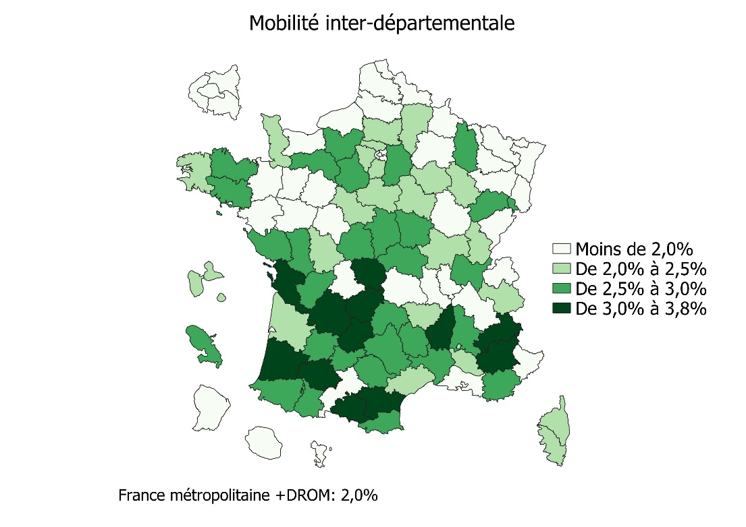
 |  |  |  | Compl 3a inter – Mobilité inter-départementale dans le premier degré par département de résidence à la rentrée 2021 - Commune d'arrivée
Code département de résidence à la rentrée 2021 | Libellé département | Taux de mobilité inter-départementale par département de résidence à la rentrée 2021 | Taux de mobilité totale par département de résidence à la rentrée 2021
01 | Ain | 2.9% | 6.6%
02 | Aisne | 2.2% | 7.1%
03 | Allier | 2.6% | 7.4%
04 | Alpes-de-Haute-Provence | 3.8% | 7.2%
05 | Hautes-Alpes | 3.2% | 6.3%
06 | Alpes Maritimes | 1.4% | 5.1%
07 | Ardèche | 3.3% | 7.3%
08 | Ardennes | 1.5% | 7.0%
09 | Ariège | 3.2% | 7.8%
10 | Aube | 2.1% | 7.8%
11 | Aude | 3.7% | 8.4%
12 | Aveyron | 2.7% | 6.6%
13 | Bouches du Rhone | 1.3% | 5.2%
14 | Calvados | 1.9% | 7.4%
15 | Cantal | 2.7% | 6.4%
16 | Charente | 2.8% | 8.3% | Lecture : à la rentrée 2021, 1,9 % des élèves du premier degré résidant dans le Calvados résidaient un an auparavant dans un autre département.
17 | Charente-maritime | 3.3% | 8.5% | Champ : élèves inscrits dans le premier degré, France entière, secteurs public et privé sous contrat.
18 | Cher | 2.9% | 7.0% | Source : DEPP.
19 | Corrèze | 3.5% | 7.7% | Réf : Note d'Information, n° 22.25. DEPP
21 | Côte d'or | 1.6% | 6.6%
22 | Côtes d'Armor | 2.7% | 6.8%
23 | Creuse | 3.3% | 7.4%
24 | Dordogne | 3.6% | 8.5%
25 | Doubs | 1.6% | 5.5%
26 | Drome | 2.6% | 6.4%
27 | Eure | 2.9% | 6.8%
28 | Eure et Loir | 2.7% | 6.7%
29 | Finistère | 2.0% | 6.2%
2A | Corse-du-Sud | 2.5% | 5.9%
2B | Haute-Corse | 2.2% | 7.3%
30 | Gard | 2.7% | 6.4%
31 | Haute-Garonne | 1.8% | 5.9%
32 | Gers | 3.8% | 8.2%
33 | Gironde | 2.1% | 6.9%
34 | Hérault | 2.3% | 6.5%
35 | Ille et Vilaine | 1.8% | 5.8%
36 | Indre | 2.8% | 7.1%
37 | Indre-et-Loire | 1.9% | 6.3%
38 | Isère | 1.9% | 5.9%
39 | Jura | 2.3% | 6.6%
40 | Landes | 3.8% | 8.5%
41 | Loir et Cher | 2.4% | 5.9%
42 | Loire | 1.6% | 5.5%
43 | Haute-Loire | 2.4% | 6.3%
44 | Loire Atlantique | 1.7% | 5.4%
45 | Loiret | 2.2% | 6.6%
46 | Lot | 3.8% | 8.0%
47 | Lot et Garonne | 2.7% | 8.4%
48 | Lozère | 2.9% | 6.0%
49 | Maine-et-Loire | 1.9% | 5.2%
50 | Manche | 2.0% | 6.7%
51 | Marne | 1.8% | 5.9%
52 | Haute - Marne | 2.3% | 7.6%
53 | Mayenne | 2.0% | 5.6%
54 | Meurthe-et-Moselle | 1.7% | 6.7%
55 | Meuse | 2.7% | 7.1%
56 | Morbihan | 2.6% | 7.2%
57 | Moselle | 1.2% | 5.9%
58 | Nièvre | 2.7% | 7.5%
59 | Nord | 0.8% | 5.5%
60 | Oise | 2.4% | 6.4%
61 | Orne | 2.9% | 7.3%
62 | Pas-de-Calais | 1.4% | 6.3%
63 | Puy-de-Dôme | 1.7% | 6.1%
64 | Pyrenées Atlantiques | 2.5% | 7.1%
65 | Hautes-Pyrénées | 2.7% | 7.7%
66 | Pyrénées Orientales | 2.8% | 7.9%
67 | Bas-Rhin | 0.8% | 5.2%
68 | Haut-Rhin | 1.1% | 6.0%
69 | Rhône | 1.1% | 5.1%
70 | Haute Saône | 2.7% | 7.9%
71 | Saône et Loire | 2.5% | 7.1%
72 | Sarthe | 1.9% | 6.7%
73 | Savoie | 2.5% | 6.4%
74 | Haute Savoie | 1.8% | 5.8%
75 | Paris | 1.5% | 4.2%
76 | Seine-maritime | 1.4% | 6.1%
77 | Seine et Marne | 2.8% | 6.4%
78 | Yvelines | 2.5% | 5.6%
79 | Deux-Sèvres | 2.6% | 6.3%
80 | Somme | 1.5% | 6.2%
81 | Tarn | 2.8% | 7.3%
82 | Tarn-et-Garonne | 2.9% | 6.6%
83 | Var | 3.0% | 7.1%
84 | Vaucluse | 2.3% | 5.9%
85 | Vendée | 2.7% | 6.0%
86 | Vienne | 2.3% | 6.4%
87 | Haute vienne | 1.8% | 5.6%
88 | Vosges | 1.9% | 6.7%
89 | Yonne | 2.4% | 7.1%
90 | Territoire de Belfort | 2.5% | 6.7%
91 | Essonne | 2.3% | 5.9%
92 | Hauts de Seine | 1.8% | 3.7%
93 | Seine-Saint Denis | 1.3% | 3.5%
94 | Val-de-Marne | 1.9% | 4.1%
95 | Val d'Oise | 2.4% | 5.4%
971 | Guadeloupe | 2.3% | 6.0%
972 | Martinique | 2.7% | 6.6%
973 | Guyane | 1.5% | 4.4%
974 | Réunion | 1.6% | 4.5%
976 | Mayotte | 1.4% | 2.3%
Ensemble métropole + DROM |  | 2.0% | 6.0%
Lecture : à la rentrée 2021, 1,9 % des élèves du premier degré scolarisés dans le Calvados résidaient un an auparavant dans un autre département.
Champ : Elèves inscrits dans le 1er degré, France entière, secteurs public et privé sous contrat.
Source : MENJS-DEPP.
Réf : Note d'information n° 22.25 ©DEPP

Figure 3b - Carte intra
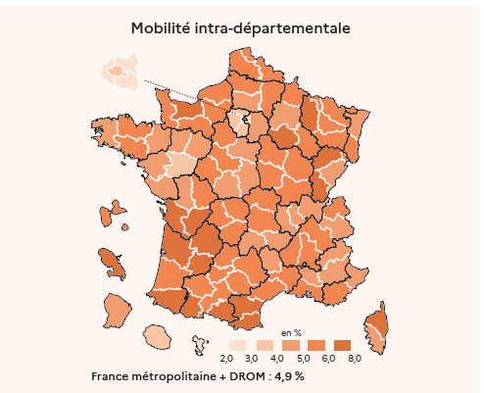
 |  |  |  | 3b – Mobilité inter-départementale dans le second degré par département de résidence à la rentrée 2020
Code département de résidence à la rentrée 2020 | Libellé département | Taux de mobilité intra-départementale par département de résidence à la rentrée 2020 | Taux de mobilité totale par département de résidence à la rentrée 2020
01 | Ain | 4.8% | 6.6%
02 | Aisne | 5.6% | 7.7%
03 | Allier | 5.8% | 7.5%
04 | Alpes-de-Haute-Provence | 4.8% | 7.4%
05 | Hautes-Alpes | 4.9% | 7.2%
06 | Alpes Maritimes | 4.6% | 5.9%
07 | Ardèche | 5.4% | 7.7%
08 | Ardennes | 5.5% | 7.1%
09 | Ariège | 6.7% | 9.1%
10 | Aube | 6.7% | 8.9%
11 | Aude | 6.5% | 8.9%
12 | Aveyron | 5.1% | 6.8%
13 | Bouches du Rhone | 5.4% | 6.9%
14 | Calvados | 6.9% | 8.3%
15 | Cantal | 4.9% | 6.7%
16 | Charente | 7.3% | 9.3%
17 | Charente-maritime | 7.3% | 9.1%
18 | Cher | 4.5% | 7.1%
19 | Corrèze | 5.5% | 7.6%
21 | Côte d'or | 5.8% | 7.4%
22 | Côtes d'Armor | 5.8% | 7.3%
23 | Creuse | 5.8% | 8.3%
24 | Dordogne | 7.0% | 9.2%
25 | Doubs | 4.8% | 6.6%
26 | Drome | 5.1% | 7.4%
27 | Eure | 5.8% | 8.4%
28 | Eure et Loir | 5.2% | 7.9%
29 | Finistère | 4.9% | 5.9%
2A | Corse-du-Sud | 4.5% | 6.5%
2B | Haute-Corse | 6.1% | 7.8%
30 | Gard | 5.6% | 7.7% | Lecture : 6,9 % des élèves du second degré qui résidaient dans le Calvados à la rentrée 2020 résident dans une autre commune du département à la rentrée 2021.
31 | Haute-Garonne | 5.1% | 6.8% | Champ : élèves en formation en collège (hors Segpa) ou en seconde, secteurs public et privé sous contrat dans des établissements sous tutelle du MENJ.
32 | Gers | 5.3% | 8.0% | Source : DEPP.
33 | Gironde | 6.1% | 7.5% | Réf : Note d'Information, n° 22.25. DEPP
34 | Hérault | 5.3% | 6.9%
35 | Ille et Vilaine | 4.6% | 5.9%
36 | Indre | 4.9% | 7.1%
37 | Indre-et-Loire | 5.4% | 7.1%
38 | Isère | 5.4% | 6.9%
39 | Jura | 6.1% | 7.9%
40 | Landes | 5.8% | 8.1%
41 | Loir et Cher | 5.2% | 7.5%
42 | Loire | 4.9% | 6.3%
43 | Haute-Loire | 4.7% | 6.4%
44 | Loire Atlantique | 4.3% | 5.6%
45 | Loiret | 5.0% | 7.0%
46 | Lot | 5.5% | 8.2%
47 | Lot et Garonne | 7.1% | 9.2%
48 | Lozère | 4.9% | 7.4%
49 | Maine-et-Loire | 4.0% | 5.4%
50 | Manche | 5.8% | 7.1%
51 | Marne | 5.0% | 7.0%
52 | Haute - Marne | 5.2% | 7.4%
53 | Mayenne | 4.6% | 6.2%
54 | Meurthe-et-Moselle | 5.7% | 7.5%
55 | Meuse | 6.3% | 8.5%
56 | Morbihan | 5.3% | 6.8%
57 | Moselle | 5.8% | 6.9%
58 | Nièvre | 5.9% | 8.6%
59 | Nord | 5.5% | 6.8%
60 | Oise | 4.9% | 7.1%
61 | Orne | 5.7% | 8.6%
62 | Pas-de-Calais | 5.9% | 7.2%
63 | Puy-de-Dôme | 5.5% | 6.8%
64 | Pyrenées Atlantiques | 6.5% | 8.0%
65 | Hautes-Pyrénées | 6.6% | 8.9%
66 | Pyrénées Orientales | 6.6% | 8.2%
67 | Bas-Rhin | 5.0% | 5.8%
68 | Haut-Rhin | 5.8% | 6.8%
69 | Rhône | 4.8% | 6.6%
70 | Haute Saône | 6.3% | 8.6%
71 | Saône et Loire | 5.0% | 6.7%
72 | Sarthe | 4.8% | 6.4%
73 | Savoie | 4.9% | 6.8%
74 | Haute Savoie | 5.7% | 7.2%
75 | Paris | 3.2% | 6.2%
76 | Seine-maritime | 6.0% | 7.3%
77 | Seine et Marne | 4.2% | 6.5%
78 | Yvelines | 3.9% | 6.4%
79 | Deux-Sèvres | 5.0% | 6.8%
80 | Somme | 6.0% | 7.5%
81 | Tarn | 5.7% | 7.5%
82 | Tarn-et-Garonne | 5.1% | 7.6%
83 | Var | 5.4% | 7.2%
84 | Vaucluse | 4.8% | 6.9%
85 | Vendée | 4.5% | 5.8%
86 | Vienne | 5.7% | 7.3%
87 | Haute vienne | 5.3% | 6.9%
88 | Vosges | 5.7% | 7.4%
89 | Yonne | 6.0% | 8.1%
90 | Territoire de Belfort | 5.3% | 7.9%
91 | Essonne | 3.8% | 6.3%
92 | Hauts de Seine | 2.3% | 5.8%
93 | Seine-Saint Denis | 2.7% | 6.1%
94 | Val-de-Marne | 2.6% | 6.1%
95 | Val d'Oise | 3.4% | 6.1%
971 | Guadeloupe | 5.4% | 7.6%
972 | Martinique | 6.2% | 8.7%
973 | Guyane | 4.1% | 6.8%
974 | Réunion | 3.3% | 4.8%
976 | Mayotte | 2.2% | 5.1%
Ensemble métropole + DROM |  | 4.9% | 6.8%
Lecture : à la rentrée 2021, 6,9 % des élèves du second degré scolarisés dans le Calvados en 2020, résidaient un an plus tard dans une autre commune du département.
Champ : Elèves en formation en collège (hors SEGPA) ou en seconde, secteur public et privé sous contrat.
Source : MENJS-DEPP.
Réf : Note d'information n° 22.25 ©DEPP

Figure 3b - Carte inter
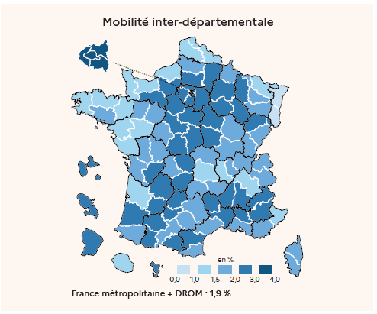
 |  |  |  | 3b bis – Mobilité inter-départementale dans le second degré par département de résidence à la rentrée 2020
Code département de résidence à la rentrée 2020 | Libellé département | Taux de mobilité inter-départementale par département de résidence à la rentrée 2020 | Taux de mobilité totale par département de résidence à la rentrée 2020
01 | Ain | 1.8% | 6.6%
02 | Aisne | 2.0% | 7.7%
03 | Allier | 1.7% | 7.5%
04 | Alpes-de-Haute-Provence | 2.7% | 7.4%
05 | Hautes-Alpes | 2.3% | 7.2%
06 | Alpes Maritimes | 1.3% | 5.9%
07 | Ardèche | 2.3% | 7.7%
08 | Ardennes | 1.6% | 7.1%
09 | Ariège | 2.4% | 9.1%
10 | Aube | 2.2% | 8.9%
11 | Aude | 2.4% | 8.9%
12 | Aveyron | 1.7% | 6.8%
13 | Bouches du Rhone | 1.5% | 6.9%
14 | Calvados | 1.4% | 8.3%
15 | Cantal | 1.8% | 6.7%
16 | Charente | 2.0% | 9.3%
17 | Charente-maritime | 1.8% | 9.1%
18 | Cher | 2.6% | 7.1%
19 | Corrèze | 2.2% | 7.6%
21 | Côte d'or | 1.6% | 7.4%
22 | Côtes d'Armor | 1.5% | 7.3%
23 | Creuse | 2.6% | 8.3%
24 | Dordogne | 2.2% | 9.2%
25 | Doubs | 1.8% | 6.6%
26 | Drome | 2.2% | 7.4%
27 | Eure | 2.6% | 8.4%
28 | Eure et Loir | 2.7% | 7.9%
29 | Finistère | 1.1% | 5.9%
2A | Corse-du-Sud | 2.0% | 6.5%
2B | Haute-Corse | 1.7% | 7.8%
30 | Gard | 2.2% | 7.7% | Lecture : 1,4 % des élèves du second degré qui résidaient dans le Calvados à la rentrée 2020 résident dans une commune d'un autre département à la rentrée 2021.
31 | Haute-Garonne | 1.7% | 6.8% | Champ : élèves en formation en collège (hors Segpa) ou en seconde, secteurs public et privé sous contrat dans des établissements sous tutelle du MENJ.
32 | Gers | 2.7% | 8.0% | Source : DEPP.
33 | Gironde | 1.4% | 7.5% | Réf : Note d'Information, n° 22.25. DEPP
34 | Hérault | 1.6% | 6.9%
35 | Ille et Vilaine | 1.3% | 5.9%
36 | Indre | 2.2% | 7.1%
37 | Indre-et-Loire | 1.7% | 7.1%
38 | Isère | 1.5% | 6.9%
39 | Jura | 1.8% | 7.9%
40 | Landes | 2.3% | 8.1%
41 | Loir et Cher | 2.2% | 7.5%
42 | Loire | 1.4% | 6.3%
43 | Haute-Loire | 1.8% | 6.4%
44 | Loire Atlantique | 1.3% | 5.6%
45 | Loiret | 2.1% | 7.0%
46 | Lot | 2.7% | 8.2%
47 | Lot et Garonne | 2.1% | 9.2%
48 | Lozère | 2.5% | 7.4%
49 | Maine-et-Loire | 1.4% | 5.4%
50 | Manche | 1.3% | 7.1%
51 | Marne | 2.0% | 7.0%
52 | Haute - Marne | 2.1% | 7.4%
53 | Mayenne | 1.6% | 6.2%
54 | Meurthe-et-Moselle | 1.7% | 7.5%
55 | Meuse | 2.2% | 8.5%
56 | Morbihan | 1.5% | 6.8%
57 | Moselle | 1.2% | 6.9%
58 | Nièvre | 2.7% | 8.6%
59 | Nord | 1.3% | 6.8%
60 | Oise | 2.2% | 7.1%
61 | Orne | 2.9% | 8.6%
62 | Pas-de-Calais | 1.3% | 7.2%
63 | Puy-de-Dôme | 1.3% | 6.8%
64 | Pyrenées Atlantiques | 1.5% | 8.0%
65 | Hautes-Pyrénées | 2.3% | 8.9%
66 | Pyrénées Orientales | 1.6% | 8.2%
67 | Bas-Rhin | 0.8% | 5.8%
68 | Haut-Rhin | 1.0% | 6.8%
69 | Rhône | 1.8% | 6.6%
70 | Haute Saône | 2.2% | 8.6%
71 | Saône et Loire | 1.7% | 6.7%
72 | Sarthe | 1.6% | 6.4%
73 | Savoie | 2.0% | 6.8%
74 | Haute Savoie | 1.5% | 7.2%
75 | Paris | 3.0% | 6.2%
76 | Seine-maritime | 1.4% | 7.3%
77 | Seine et Marne | 2.3% | 6.5%
78 | Yvelines | 2.5% | 6.4%
79 | Deux-Sèvres | 1.8% | 6.8%
80 | Somme | 1.6% | 7.5%
81 | Tarn | 1.8% | 7.5%
82 | Tarn-et-Garonne | 2.5% | 7.6%
83 | Var | 1.8% | 7.2%
84 | Vaucluse | 2.1% | 6.9%
85 | Vendée | 1.3% | 5.8%
86 | Vienne | 1.6% | 7.3%
87 | Haute vienne | 1.6% | 6.9%
88 | Vosges | 1.7% | 7.4%
89 | Yonne | 2.1% | 8.1%
90 | Territoire de Belfort | 2.6% | 7.9%
91 | Essonne | 2.5% | 6.3%
92 | Hauts de Seine | 3.5% | 5.8%
93 | Seine-Saint Denis | 3.4% | 6.1%
94 | Val-de-Marne | 3.4% | 6.1%
95 | Val d'Oise | 2.6% | 6.1%
971 | Guadeloupe | 2.2% | 7.6%
972 | Martinique | 2.5% | 8.7%
973 | Guyane | 2.8% | 6.8%
974 | Réunion | 1.5% | 4.8%
976 | Mayotte | 2.9% | 5.1%
Ensemble métropole + DROM |  | 1.9% | 6.8%
Lecture : 3,2 % des élèves du premier degré résidant dans l'Ain durant l'année scolaire 2019-2020 ont déménagé dans une autre commune du département à la rentrée 2021 . 1,6 % ont déménagé dans un autre département.
Champ : Elèves en formation en collège (hors SEGPA) ou en seconde, secteur public et privé sous contrat.
Source : MENJS-DEPP.
Réf : Note d'information n° 22.25 ©DEPP

Compl Figure 3b - Carte intra_w
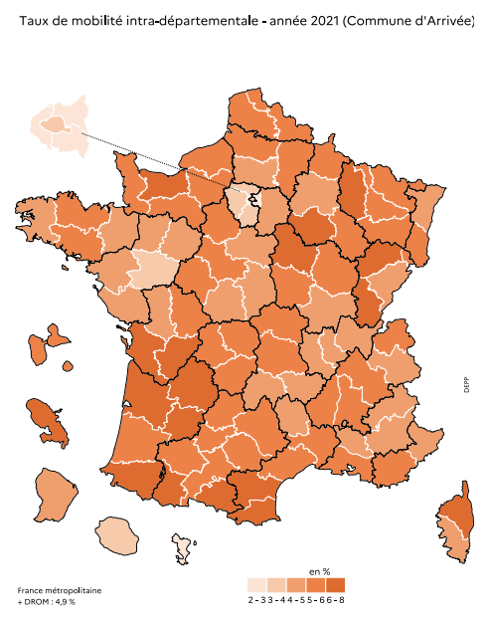
 |  |  |  | Compl 3b – Mobilité inter-départementale dans le second degré par département de résidence à la rentrée 2021 - Commune d'arrivée
Code département de résidence à la rentrée 2021 | Libellé département | Taux de mobilité intra-départementale par département de résidence à la rentrée 2021 | Taux de mobilité totale par département de résidence à la rentrée 2021
01 | Ain | 4.8% | 7.0%
02 | Aisne | 5.6% | 7.4%
03 | Allier | 5.8% | 8.1%
04 | Alpes-de-Haute-Provence | 4.7% | 8.2%
05 | Hautes-Alpes | 4.8% | 7.8%
06 | Alpes Maritimes | 4.6% | 6.2%
07 | Ardèche | 5.3% | 8.4%
08 | Ardennes | 5.5% | 6.8%
09 | Ariège | 6.6% | 10.0%
10 | Aube | 6.7% | 8.9%
11 | Aude | 6.4% | 9.8%
12 | Aveyron | 5.1% | 7.5%
13 | Bouches du Rhone | 5.4% | 6.8%
14 | Calvados | 6.9% | 8.7%
15 | Cantal | 4.8% | 7.4%
16 | Charente | 7.2% | 9.9%
17 | Charente-maritime | 7.2% | 10.2%
18 | Cher | 4.5% | 7.0%
19 | Corrèze | 5.4% | 8.4%
21 | Côte d'or | 5.8% | 7.4%
22 | Côtes d'Armor | 5.8% | 8.2%
23 | Creuse | 5.7% | 8.7%
24 | Dordogne | 6.9% | 10.2%
25 | Doubs | 4.8% | 6.4%
26 | Drome | 5.1% | 7.5%
27 | Eure | 5.8% | 8.3%
28 | Eure et Loir | 5.2% | 7.7%
29 | Finistère | 4.8% | 6.7%
2A | Corse-du-Sud | 4.5% | 6.9%
2B | Haute-Corse | 6.1% | 8.3%
30 | Gard | 5.5% | 8.3% | Lecture : à la rentrée 2021, 6,9 % des élèves du second degré résidant dans le Calvados résidaient un an auparavant dans une autre commune du département.
31 | Haute-Garonne | 5.1% | 7.0% | Champ : Élèves en formation en collège (hors SEGPA) ou en seconde, secteurs public et privé sous contrat dans des établissements sous tutelle du MENJS.
32 | Gers | 5.3% | 8.5% | Source : MENJS-DEPP.
33 | Gironde | 6.1% | 8.0% | Réf : Note d'Information, n° 22.25. DEPP
34 | Hérault | 5.2% | 7.8%
35 | Ille et Vilaine | 4.6% | 6.4%
36 | Indre | 4.9% | 7.1%
37 | Indre-et-Loire | 5.4% | 7.3%
38 | Isère | 5.4% | 6.9%
39 | Jura | 6.0% | 8.1%
40 | Landes | 5.7% | 9.3%
41 | Loir et Cher | 5.2% | 7.6%
42 | Loire | 4.9% | 6.4%
43 | Haute-Loire | 4.7% | 6.6%
44 | Loire Atlantique | 4.3% | 5.8%
45 | Loiret | 5.0% | 7.2%
46 | Lot | 5.4% | 9.3%
47 | Lot et Garonne | 7.1% | 9.8%
48 | Lozère | 4.9% | 7.6%
49 | Maine-et-Loire | 3.9% | 5.7%
50 | Manche | 5.8% | 7.6%
51 | Marne | 5.0% | 6.9%
52 | Haute - Marne | 5.2% | 7.2%
53 | Mayenne | 4.6% | 6.4%
54 | Meurthe-et-Moselle | 5.7% | 7.4%
55 | Meuse | 6.3% | 8.7%
56 | Morbihan | 5.2% | 7.6%
57 | Moselle | 5.8% | 7.0%
58 | Nièvre | 5.9% | 8.5%
59 | Nord | 5.5% | 6.4%
60 | Oise | 4.9% | 6.9%
61 | Orne | 5.7% | 8.5%
62 | Pas-de-Calais | 5.9% | 7.1%
63 | Puy-de-Dôme | 5.5% | 7.0%
64 | Pyrenées Atlantiques | 6.4% | 9.0%
65 | Hautes-Pyrénées | 6.6% | 9.2%
66 | Pyrénées Orientales | 6.5% | 9.3%
67 | Bas-Rhin | 5.0% | 5.8%
68 | Haut-Rhin | 5.8% | 6.9%
69 | Rhône | 4.9% | 6.1%
70 | Haute Saône | 6.3% | 8.7%
71 | Saône et Loire | 5.0% | 7.3%
72 | Sarthe | 4.8% | 6.6%
73 | Savoie | 4.8% | 7.1%
74 | Haute Savoie | 5.7% | 7.5%
75 | Paris | 3.2% | 5.3%
76 | Seine-maritime | 6.0% | 7.4%
77 | Seine et Marne | 4.2% | 6.7%
78 | Yvelines | 3.9% | 6.0%
79 | Deux-Sèvres | 4.9% | 7.3%
80 | Somme | 6.0% | 7.5%
81 | Tarn | 5.6% | 8.4%
82 | Tarn-et-Garonne | 5.1% | 8.0%
83 | Var | 5.3% | 8.0%
84 | Vaucluse | 4.8% | 7.1%
85 | Vendée | 4.4% | 6.9%
86 | Vienne | 5.7% | 7.7%
87 | Haute vienne | 5.3% | 7.0%
88 | Vosges | 5.7% | 7.3%
89 | Yonne | 6.0% | 7.7%
90 | Territoire de Belfort | 5.3% | 8.1%
91 | Essonne | 3.8% | 5.8%
92 | Hauts de Seine | 2.3% | 4.2%
93 | Seine-Saint Denis | 2.7% | 4.3%
94 | Val-de-Marne | 2.7% | 4.6%
95 | Val d'Oise | 3.5% | 5.5%
971 | Guadeloupe | 5.4% | 7.5%
972 | Martinique | 6.2% | 8.7%
973 | Guyane | 4.1% | 5.4%
974 | Réunion | 3.3% | 5.1%
976 | Mayotte | 2.2% | 3.4%
Ensemble métropole + DROM |  | 4.9% | 6.8%
Lecture : à la rentrée 2021, 5,8 % des élèves du second degré scolarisés dans le Calvados résidaient un an auparavant dans une autre commune du département.
Champ : Elèves en formation en collège (hors SEGPA) ou en seconde, secteur public et privé sous contrat.
Source : MENJS-DEPP.
Réf : Note d'information n° 22.25 ©DEPP

Compl Figure 3b - Carte inter_w
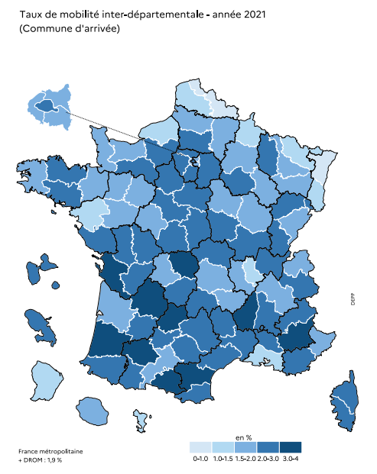
 |  |  |  | Compl 3b inter – Mobilité inter-départementale dans le second degré par département de résidence à la rentrée 2021 - Commune d'arrivée
Code département de résidence à la rentrée 2021 | Libellé département | Taux de mobilité inter-départementale par département de résidence à la rentrée 2021 | Taux de mobilité totale par département de résidence à la rentrée 2021
01 | Ain | 2.2% | 7.0%
02 | Aisne | 1.8% | 7.4%
03 | Allier | 2.3% | 8.1%
04 | Alpes-de-Haute-Provence | 3.5% | 8.2%
05 | Hautes-Alpes | 2.9% | 7.8%
06 | Alpes Maritimes | 1.6% | 6.2%
07 | Ardèche | 3.1% | 8.4%
08 | Ardennes | 1.3% | 6.8%
09 | Ariège | 3.3% | 10.0%
10 | Aube | 2.1% | 8.9%
11 | Aude | 3.3% | 9.8%
12 | Aveyron | 2.4% | 7.5%
13 | Bouches du Rhone | 1.4% | 6.8%
14 | Calvados | 1.8% | 8.7%
15 | Cantal | 2.6% | 7.4%
16 | Charente | 2.7% | 9.9%
17 | Charente-maritime | 3.0% | 10.2%
18 | Cher | 2.5% | 7.0%
19 | Corrèze | 3.0% | 8.4%
21 | Côte d'or | 1.7% | 7.4%
22 | Côtes d'Armor | 2.4% | 8.2%
23 | Creuse | 3.0% | 8.7%
24 | Dordogne | 3.3% | 10.2%
25 | Doubs | 1.6% | 6.4%
26 | Drome | 2.4% | 7.5%
27 | Eure | 2.5% | 8.3%
28 | Eure et Loir | 2.5% | 7.7%
29 | Finistère | 1.9% | 6.7%
2A | Corse-du-Sud | 2.4% | 6.9%
2B | Haute-Corse | 2.2% | 8.3%
30 | Gard | 2.8% | 8.3% | Lecture : à la rentrée 2021, 1,8 % des élèves du second degré résidant dans le Calvados résidaient un an auparavant dans un autre département.
31 | Haute-Garonne | 1.9% | 7.0% | Champ : Élèves en formation en collège (hors SEGPA) ou en seconde, secteurs public et privé sous contrat dans des établissements sous tutelle du MENJS.
32 | Gers | 3.2% | 8.5% | Source : MENJS-DEPP.
33 | Gironde | 1.9% | 8.0% | Réf : Note d'Information, n° 22.25. DEPP
34 | Hérault | 2.5% | 7.8%
35 | Ille et Vilaine | 1.8% | 6.4%
36 | Indre | 2.2% | 7.1%
37 | Indre-et-Loire | 1.9% | 7.3%
38 | Isère | 1.6% | 6.9%
39 | Jura | 2.1% | 8.1%
40 | Landes | 3.5% | 9.3%
41 | Loir et Cher | 2.4% | 7.6%
42 | Loire | 1.5% | 6.4%
43 | Haute-Loire | 2.0% | 6.6%
44 | Loire Atlantique | 1.5% | 5.8%
45 | Loiret | 2.2% | 7.2%
46 | Lot | 3.9% | 9.3%
47 | Lot et Garonne | 2.7% | 9.8%
48 | Lozère | 2.7% | 7.6%
49 | Maine-et-Loire | 1.8% | 5.7%
50 | Manche | 1.8% | 7.6%
51 | Marne | 1.9% | 6.9%
52 | Haute - Marne | 2.0% | 7.2%
53 | Mayenne | 1.8% | 6.4%
54 | Meurthe-et-Moselle | 1.6% | 7.4%
55 | Meuse | 2.4% | 8.7%
56 | Morbihan | 2.4% | 7.6%
57 | Moselle | 1.2% | 7.0%
58 | Nièvre | 2.5% | 8.5%
59 | Nord | 0.9% | 6.4%
60 | Oise | 2.0% | 6.9%
61 | Orne | 2.8% | 8.5%
62 | Pas-de-Calais | 1.2% | 7.1%
63 | Puy-de-Dôme | 1.5% | 7.0%
64 | Pyrenées Atlantiques | 2.6% | 9.0%
65 | Hautes-Pyrénées | 2.6% | 9.2%
66 | Pyrénées Orientales | 2.8% | 9.3%
67 | Bas-Rhin | 0.8% | 5.8%
68 | Haut-Rhin | 1.1% | 6.9%
69 | Rhône | 1.2% | 6.1%
70 | Haute Saône | 2.4% | 8.7%
71 | Saône et Loire | 2.3% | 7.3%
72 | Sarthe | 1.8% | 6.6%
73 | Savoie | 2.3% | 7.1%
74 | Haute Savoie | 1.8% | 7.5%
75 | Paris | 2.1% | 5.3%
76 | Seine-maritime | 1.4% | 7.4%
77 | Seine et Marne | 2.5% | 6.7%
78 | Yvelines | 2.1% | 6.0%
79 | Deux-Sèvres | 2.4% | 7.3%
80 | Somme | 1.6% | 7.5%
81 | Tarn | 2.8% | 8.4%
82 | Tarn-et-Garonne | 2.9% | 8.0%
83 | Var | 2.7% | 8.0%
84 | Vaucluse | 2.3% | 7.1%
85 | Vendée | 2.5% | 6.9%
86 | Vienne | 2.0% | 7.7%
87 | Haute vienne | 1.7% | 7.0%
88 | Vosges | 1.5% | 7.3%
89 | Yonne | 1.7% | 7.7%
90 | Territoire de Belfort | 2.8% | 8.1%
91 | Essonne | 2.1% | 5.8%
92 | Hauts de Seine | 1.9% | 4.2%
93 | Seine-Saint Denis | 1.5% | 4.3%
94 | Val-de-Marne | 1.9% | 4.6%
95 | Val d'Oise | 2.1% | 5.5%
971 | Guadeloupe | 2.1% | 7.5%
972 | Martinique | 2.5% | 8.7%
973 | Guyane | 1.3% | 5.4%
974 | Réunion | 1.8% | 5.1%
976 | Mayotte | 1.2% | 3.4%
Ensemble métropole + DROM |  | 1.9% | 6.8%
Lecture : à la rentrée 2021, 1,6 % des élèves du second degré scolarisés dans le Calvados résidaient un an auparavant dans un autre département.
Champ : Elèves en formation en collège (hors SEGPA) ou en seconde, secteur public et privé sous contrat.
Source : MENJS-DEPP.
Réf : Note d'information n° 22.25 ©DEPP

Figure 5a_web
5a – Trajectoires résidentielles des élèves du premier degré par niveau – rentrées 2019, 2020 et 2021 (en %)

Lecture : à la rentrée 2021, 17,4 % des élèves de grande section ayant changé de commune de résidence par rapport à la rentrée précédente ont quitté une commune situé en zone urbaine pour une commune rurale située en zone rurale.
Champ : élèves mobiles inscrits dans le 1er degré, France entière, secteurs public et privé sous contrat.
Source : DEPP.
Réf : Note d'information n° 22.25 ©DEPP

Niveau | Rentrée scolaire | Rural->Rural | Urbain->Urbain | Rural->Urbain | Urbain->Rural
CM2 | 2021 | 20.9 | 50.8 | 11.9 | 16.5
 | 2020 | 21.6 | 49.5 | 12.7 | 16.2
 | 2019 | 21.3 | 51.2 | 13.3 | 14.3
CM1 | 2021 | 20.8 | 50.2 | 11.7 | 17.3
 | 2020 | 21.9 | 48.4 | 12.3 | 17.3
 | 2019 | 21.7 | 49.6 | 13.3 | 15.5
CE2 | 2021 | 21.1 | 50.6 | 11.2 | 17.2
 | 2020 | 21.7 | 49.4 | 11.9 | 17.1
 | 2019 | 22.1 | 49.6 | 12.5 | 15.7
CE1 | 2021 | 20.5 | 51.3 | 10.7 | 17.5
 | 2020 | 21.6 | 49.3 | 11.6 | 17.5
 | 2019 | 21.9 | 49.7 | 12.3 | 16.1
CP | 2021 | 19.7 | 52.3 | 10.3 | 17.8
 | 2020 | 20.8 | 50.6 | 11.1 | 17.6
 | 2019 | 20.4 | 52.0 | 11.6 | 16.0
GS | 2021 | 19.0 | 52.5 | 10.5 | 18.1
 | 2020 | 20.7 | 50.8 | 10.8 | 17.7
 | 2019 | 20.6 | 51.1 | 11.8 | 16.5
Ensemble | 2021 | 20.3 | 51.3 | 11.0 | 17.4
 | 2020 | 21.4 | 49.7 | 11.7 | 17.2
 | 2019 | 21.3 | 50.6 | 12.4 | 15.7

Compl 5a_web
Compl 5a – Trajectoires résidentielles des élèves du premier degré par niveau – rentrées 2019, 2020 et 2021 (en %)

Lecture : à la rentrée 2021, 31,7 % des élèves de grande section ayant changé de commune de résidence par rapport à la rentrée précédente ont emménagé dans une commune située dans un territoire moins dense.
Champ : élèves mobiles inscrits dans le 1er degré, France entière, secteurs public et privé sous contrat.
Source : DEPP.
Réf : Note d'information n° 22.25 ©DEPP

Niveau | Rentrée scolaire | Moins Dense | Pas de changement | Plus dense
CM2 | 2019 | 25.1 | 54.1 | 20.8
 | 2020 | 27.4 | 52.6 | 20.1
 | 2021 | 28.3 | 52.6 | 19.1
CM1 | 2019 | 26.5 | 52.6 | 20.9
 | 2020 | 28.6 | 52.0 | 19.4
 | 2021 | 29.8 | 51.6 | 18.6
CE2 | 2019 | 27.0 | 53.1 | 19.8
 | 2020 | 29.2 | 51.7 | 19.1
 | 2021 | 30.2 | 51.8 | 18.0
CE1 | 2019 | 27.7 | 52.7 | 19.6
 | 2020 | 29.4 | 51.9 | 18.7
 | 2021 | 30.5 | 51.7 | 17.8
CP | 2019 | 27.4 | 54.0 | 18.6
 | 2020 | 29.8 | 52.4 | 17.8
 | 2021 | 30.8 | 52.0 | 17.2
GS | 2019 | 28.4 | 52.9 | 18.8
 | 2020 | 30.6 | 51.9 | 17.5
 | 2021 | 31.7 | 51.4 | 16.9
Ensemble | 2019 | 27.1 | 53.2 | 19.7
 | 2020 | 29.2 | 52.1 | 18.8
 | 2021 | 30.2 | 51.8 | 17.9

Figure 5b_web
5b – Trajectoires résidentielles des élèves du second degré par niveau – rentrées 2019, 2020 et 2021 (en %)

Lecture : à la rentrée 2021, 14,9 % des élèves de sixième ayant changé de commune de résidence par rapport à la rentrée précédente ont quitté une commune situé en zone urbaine pour une commune rurale située en zone rurale.
Champ : élèves mobiles en formation en collège (hors SEGPA) ou en seconde, secteurs public et privé sous contrat dans des établissements sous tutelle du MENJ.
Source : MENJS-DEPP.
Réf : Note d'information n° 22.25 ©DEPP

Niveau | Rentrée scolaire | Rural->Rural | Urbain->Urbain | Rural->Urbain | Urbain->Rural
Seconde Pro | 2021 | 20.6 | 50.3 | 15.4 | 13.8
 | 2020 | 20.9 | 49.7 | 15.9 | 13.5
 | 2019 | 19.2 | 50.2 | 16.7 | 13.9
Seconde GT | 2021 | 16.6 | 53.9 | 16.2 | 13.2
 | 2020 | 17.1 | 53.3 | 17.0 | 12.6
 | 2019 | 16.0 | 53.5 | 17.7 | 12.9
Troisième | 2021 | 20.6 | 50.1 | 14.4 | 14.9
 | 2020 | 20.8 | 49.5 | 15.2 | 14.4
 | 2019 | 18.2 | 51.3 | 16.0 | 14.5
Quatrième | 2021 | 21.2 | 49.3 | 13.6 | 15.9
 | 2020 | 21.7 | 48.1 | 15.0 | 15.1
 | 2019 | 19.2 | 50.1 | 15.8 | 14.8
Cinquième | 2021 | 21.5 | 48.9 | 13.7 | 15.9
 | 2020 | 22.2 | 48.2 | 14.5 | 15.1
 | 2019 | 19.8 | 50.3 | 15.0 | 14.9
Sixieme | 2021 | 24.4 | 48.7 | 12.3 | 14.6
 | 2020 | 24.7 | 47.9 | 13.1 | 14.3
 | 2019 | 23.9 | 49.0 | 13.4 | 13.7
Ensemble | 2021 | 21.3 | 49.9 | 13.9 | 14.9
 | 2020 | 21.8 | 49.1 | 14.8 | 14.3
 | 2019 | 20.3 | 50.4 | 15.2 | 14.1

Compl 5b_web
Compl 5b – Trajectoires résidentielles des élèves du second degré par niveau – rentrées 2019, 2020 et 2021 (en %)

Lecture : à la rentrée 2021, 24,7 % des élèves de sixième ayant changé de commune de résidence par rapport à la rentrée précédente ont emménagé dans une commune située dans un territoire moins dense.
Champ : élèves mobiles en formation en collège (hors SEGPA) ou en seconde, secteurs public et privé sous contrat dans des établissements sous tutelle du MENJ.
Source : DEPP.
Réf : Note d'information n° 22.25 ©DEPP

Niveau | Rentrée scolaire | Moins Dense | Pas de changement | Plus dense
Seconde Pro | 2019 | 23.1 | 50.5 | 26.4
 | 2020 | 22.8 | 51.8 | 25.4
 | 2021 | 23.1 | 52.6 | 24.3
Seconde GT | 2019 | 22.0 | 49.5 | 28.5
 | 2020 | 21.4 | 51.9 | 26.7
 | 2021 | 22.6 | 52.0 | 25.3
Troisième | 2019 | 24.7 | 49.7 | 25.6
 | 2020 | 24.3 | 51.7 | 24.0
 | 2021 | 25.5 | 51.6 | 22.9
Quatrième | 2019 | 25.6 | 49.3 | 25.1
 | 2020 | 25.5 | 51.2 | 23.2
 | 2021 | 26.8 | 51.4 | 21.8
Cinquième | 2019 | 25.8 | 50.5 | 23.8
 | 2020 | 25.7 | 51.8 | 22.6
 | 2021 | 26.8 | 51.8 | 21.4
Sixieme | 2019 | 23.2 | 56.0 | 20.8
 | 2020 | 23.7 | 56.3 | 20.0
 | 2021 | 24.7 | 56.3 | 19.0
Ensemble | 2019 | 24.1 | 51.9 | 24.0
 | 2020 | 24.1 | 52.9 | 23.0
 | 2021 | 25.2 | 53.0 | 21.8

